상품제안서
브리츠 BZ-REC200 블루투스스피커 | 상품코드: F21233

 |  |  |  |  |  |  | 02-412-0044 | www.easy1.co.kr
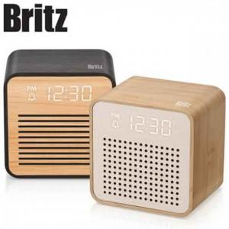

【상세/제작정보】

【인쇄/포장옵션】 | 레이저 / 포장지포장

【공급단가】 | 수량 | 50~ | 100~ | 500~ | 1,000~ | 2,000~
*VAT별도 | 단가 | 23,500원 | 23,000원 | 21,000원 | 20,300원 | 19,700원

【상품 URL】 | http://www.easy1.co.kr/src/goods_detail.php?gdno=21233

